测试报告总结
OTS2-2 版本测试总结
测试执行信息
测试时间 | 2026.3.27-2026.4.2 | 测试地点 | 珠海市多泰吉智能技术有限公司
测试环境 | 室温：20℃ | 测试执行人 | 游丽红
风险或版本限制说明
测试类型 | 全功能测试
测试总结 | 本阶段需求总数24条，根据适用需求开发24条测试用例，覆盖需求24条，覆盖率100%；
测试结论
本版本测试用例执行情况
通过用例个数（PASS） | 24
未通过用例个数（FAIL） | 0
未执行用例个数（NT） | 0
阻塞数量（Blocked） | 0
总数 | 24
缺陷统计
序号代码 SW:1.01.B_260327_3197_05 |  | SW:EHISFL.1.3C.05 | SW:XX | SW:XX | SW:XX | SW:XX | SW:XX | SW:XX
供应商检出问题 （按照序号代码，供应商发布给赛力斯每版正式版本的缺陷统计） | 问题总数 | 0 |  |  |  |  |  |  | 供应商输出
 | OPEN问题数 | 0
 | CLOSED问题数
赛力斯专业验收检出问题 （按照序号代码，专业拿到供应商软件版本后测试发现的缺陷统计；未进行专业测试写'NA"） | 问题总数 |  |  |  |  |  |  |  | 赛力斯PE输出
 | OPEN问题数
 | CLOSED问题数

测试用例设计及结果
V32/k89 车型 EHIS 控制器测试记录表
功能编号/问题单号 | 整车功能名/问题描述 | 测试用例编号 | 测试用例名称 | 初始条件 | 步骤描述 | 期望结果 | 测试结果 | 是否为变更点 | 备注
功能编号应与赛力斯释放的SSTS/CTS中UC编号一致 | 整车功能名与整车功能清单名称一致 |  |  |  |  |  |  | 是否为变更点测试用例
 |  |  | 信号反馈
 | 验证通讯信号 | D0-F01 | 总线通讯 | 电源电压工作正常； | 1.搭建好能正常通信的测试环境； 2.设置供电电源电压为13.8±0.2V，确定DUT正常运行； 3.发送ldf文件，观察数据是否正常通信 | LIN主节点/从节点按照LIN信号列表中定义的报文周期、数据长度、数据内容发送，且一分钟内无错误帧 | Passed
 | 验证开关信号 | D0-F02 | 开关信号 | 电源电压工作正常； | 1.搭建好能正常通信的测试环境； 2.设置供电电源电压为13.8±0.2V，确定DUT正常运行； 3.观察左前门把手，无任何测试动作； | 开关状态响应： EHIS_FL_SwtSt = 0 | Passed
 | 验证开关信号 | D0-F03 | 开关信号 | 电源电压工作正常； | 1.搭建好能正常通信的测试环境； 2.设置供电电源电压为13.8±0.2V，确定DUT正常运行； 3.触摸左前门把手触摸区域，有效时长：320ms-2000ms； | 开关状态响应： EHIS_FL_SwtSt = 1 | Passed
 | 验证电检流程信号 | D0-F04 | 电检测试 | 电源电压工作正常； | 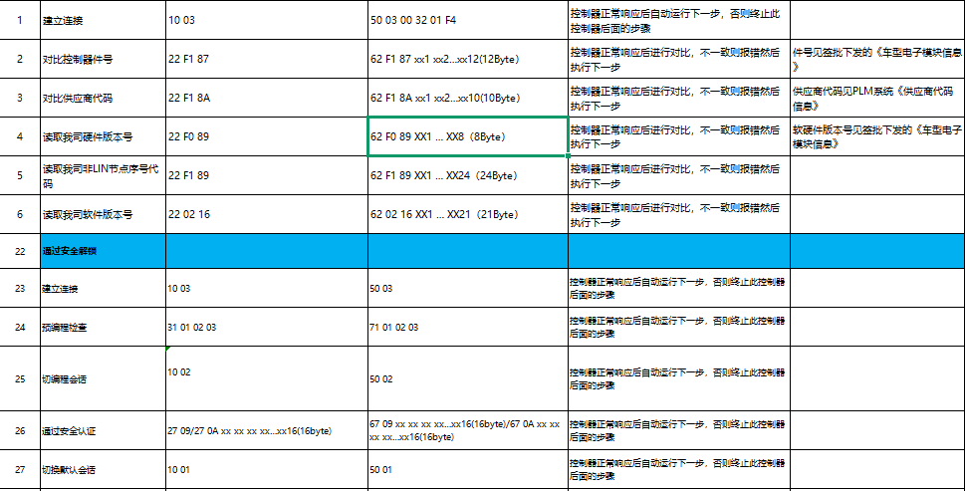 1.搭建好能正常通信的测试环境； 2.设置供电电源电压为13.8±0.2V，确定DUT正常运行； 3.发送电检流程指令，电检完成后。观察 硬线、LIN通讯是否正常； | 功能等级满足A：功能正常 | Passed
 | 验证OTA刷写流程 | D0-F05 | OTA刷写 | 电源电压工作正常； | 1.搭建好能正常通信的测试环境； 2.设置供电电源电压为13.5±0.2V，确定DUT正常运行； 3.按照OTA自测要求内各测试项开展实验 | 符合OTA自测要求内各技术指标要求 | Passed
 |  |  | 电容门把手操作
 | 验证开关响应 | D1-F01 | 触发灵敏度 | 样件实验开始前进行功能性能验证结果符合规格定义； | 1.1-4指在触摸区域触发100次，单项测试时间>2min,记录成功次数并记录，同时观察信号输出延迟时间； 2.短按触发320ms，观察信号输出时间；长按触发2000ms，观察信号输出时间； | 1.单指成功率满足100%，2-4指成功率满足100% 2.在触发信号时间±20ms； | Passed
 | 验证开关响应 | D1-F02 | 手套测试 | 样件实验开始前进行功能性能验证结果符合规格定义； | 1.戴≤2mm手套触摸感应区域触发100次，记录成功次数并记录； 2.手套类型：布绳类手套(厚度≤2mm)、皮质保暖手套(厚度<2mm)、橡胶类手套(厚度≤2mm) | 橡胶、毛绒手套2指可触发，成功率100%； 保暖、皮质手套4指可触发，成功率100% | Passed
 | 验证开关响应 | D1-F03 | 冲水枪冲水 | 样件实验开始前进行功能性能验证结果符合规格定义； | 1.整车条件下，10Mpa压力，流量12L/分钟冲水5分钟，冲水手法:持续-断续+上下左右扫动，其间不能误触发，停止冲水后，等待10s后两指可触发。 | 试验中不能出现误触发，试验后2指可触发，成功率100% | Passed
 | 验证开关响应 | D1-F04 | 花洒淋水 | 样件实验开始前进行功能性能验证结果符合规格定义； | 1.φ40mm花洒，流量15L/分钟，整车条件下，正面2分钟，上下左右侧面各1分钟，不停随意变换角度2分钟，过程中不能误触发，淋水中用手可触发，停止冲水后，等待10s后两指可触发。 | 试验中不能出现误触发，试验后2指可触发，成功率100% | Passed
 | 验证开关响应 | D1-F05 | 水龙头淋水 | 样件实验开始前进行功能性能验证结果符合规格定义； | 1.φ12mm水龙头/水管，流量30L/分钟，整车条件下，正面2分钟，上下左右侧面各1分钟，不停随意变换角度2分钟，试验中不能误触发，停止冲水后，等待10s后两指可触发。 | 试验中不能出现误触发，试验后2指可触发，成功率100% | Passed
 | 验证开关响应 | D1-F06 | 水杯-自来水 | 样件实验开始前进行功能性能验证结果符合规格定义； | 1.自来水倾倒在零件表面，然后用手指触摸感应区域; 2.正面2分钟，上下左右侧面各1分钟，不停随意变换角度2分钟，试验中不能误触发，停止冲水后，等待10s后两指可触发。 | 试验中不能出现误触发，试验后2指可触发，成功率100% | Passed
 | 验证开关响应 | D1-F07 | 水杯-盐水 | 样件实验开始前进行功能性能验证结果符合规格定义； | 1.基于 EC <= 1000的混合盐水灌装在2L容量的瓶装中，喷洒在零件表面，然后用手指触摸感应区域; 2.正面2分钟，上下左右侧面各1分钟，不停随意变换角度2分钟，试验中不能误触发，停止冲水后，等待10s后两指可触发。 | 试验中不能出现误触发，试验后2指可触发，成功率100% | Passed
 | 验证开关响应 | D1-F08 | 纯碱水 | 样件实验开始前进行功能性能验证结果符合规格定义； | 1.通过喷壶喷射碳酸钠溶液（苏打水、纯碱水）于DUT的感应区域，试验中不能误触发，停止冲水后，等待10s后两指可触发。 | 试验中不能出现误触发； 试验中允许无反应、允许不灵敏； 试验后清洗干净2指可触发； | Passed
 | 验证开关响应 | D1-F09 | 醋酸水 | 样件实验开始前进行功能性能验证结果符合规格定义； | 1.通过喷壶喷射醋酸水（陈醋）于DUT的感应区域，试验中无误触发，停止冲水后，等待10s后两指可触发。 | 试验中不能出现误触发； 试验中允许无反应、允许不灵敏； 试验后清洗干净2指可触发； | Passed
 | 验证开关响应 | D1-F10 | 肥皂水 | 样件实验开始前进行功能性能验证结果符合规格定义； | 1.将肥皂与水按照1：50比例混合后通过喷壶喷射到感应区域，过程中无误触发，停止淋水10s后感应区域清理后触发灵敏度正常； | 试验中不能出现误触发； 试验中允许无反应、允许不灵敏； 试验后清洗干净2指可触发； | Passed
 | 验证开关响应 | D1-F11 | 洗衣粉水 | 样件实验开始前进行功能性能验证结果符合规格定义； | 1.将洗衣粉与水按照1：50比例混合后通过喷壶喷射到感应区域，过程中无误触发，停止淋水10s后感应区域清理后触发灵敏度正常； | 试验中不能出现误触发； 试验中允许无反应、允许不灵敏； 试验后清洗干净2指可触发； | Passed
 | 验证开关响应 | D1-F12 | 洗洁精水 | 样件实验开始前进行功能性能验证结果符合规格定义； | 1.通过喷壶喷射洗洁精水于DUT的感应区域，过程中无误触发，停止喷射10s后感应区域清理后触发灵敏度正常； | 试验中不能出现误触发； 试验中允许无反应、允许不灵敏； 试验后清洗干净2指可触发； | Passed
 | 验证开关响应 | D1-F13 | 洗车泡沫水 | 样件实验开始前进行功能性能验证结果符合规格定义； | 1.美光D110洗车液，洗车液与自来水按照1:20比例混合后通过PA壶喷射到感应区域，持续+断续+上下左右扫动，其间不能误触发，停止喷射10s后感应区域清理后触发灵敏度正常； | 试验中不能出现误触发； 试验中允许无反应、允许不灵敏； 试验后清洗干净2指可触发； | Passed
 | 验证开关响应 | D1-F14 | 泥水工况 | 样件实验开始前进行功能性能验证结果符合规格定义； | 1.比例水6:泥1；覆盖面1/3，厚度1mm内； 2.倾倒泥水于DUT的感应区域，静置5min；表面表干后用手指触摸感应区域。 | 试验中不能出现误触发，试验后2指可触发，成功率100% | Passed
 | 验证开关响应 | D1-F15 | 不同PH值 | 样件实验开始前进行功能性能验证结果符合规格定义； | 1.使用PH校准液 PH标准缓冲溶液 酸碱测试PH值试剂，分别使用PH=4、PH=7、PH=12的试剂喷射在DUT表面；其间不能误触发，停止喷射后,等待10s单指（食指）可触发 | 试验中不能出现误触发； 试验中允许无反应、允许不灵敏； 试验后清洗干净2指可触发； | Passed
 | 验证开关响应 | D1-F16 | 高温测试 | 样件实验开始前进行功能性能验证结果符合规格定义； | 1.在环境85℃下带电运行24h,试验中无误触发; 2.试验中，在环境85℃下使用1-4指触摸感应区域； | 试验中不能出现误触发， 试验中2指可触发，成功率100% 试验后2指可触发，成功率100% | Passed
 | 验证开关响应 | D1-F17 | 低温测试 | 样件实验开始前进行功能性能验证结果符合规格定义； | 1.在环境-40℃下带电运行24h,试验中无误触发; 2.试验中，在环境-40℃下使用布绳类手套(厚度≤2mm)、皮质保暖手套(厚度<2mm)、橡胶类手套(厚度≤2mm)进行1-4指触摸感应区域； | 试验中不能出现误触发； 试验中橡胶、毛绒手套2指可触发；成功率100% 保暖、皮质手套4指可触发，成功率100% | Passed
 | 验证开关响应 | D1-F18 | 结冰测试 | 样件实验开始前进行功能性能验证结果符合规格定义； | 1，先淋水，后放入低温箱结冰，结冰过程无误触发； 2，同“1”，其间向DUT喷水3次（间隔20分钟），增加结冰厚度，厚度1mm内，结冰过程无误触发，结冰情况下及去冰后两只手指可触发。 | 试验中不能出现误触发； 试验中2指可触发，成功率100% 试验后2指可触发，成功率100% | Passed
 | 验证开关响应 | D1-F19 | 高低温循环测试 | 样件实验开始前进行功能性能验证结果符合规格定义； | 1.在环境85℃与 -40℃ 下进行循环测试48H，试验中无误触发; 2.试验中进行触摸感应区域； | 在环境85℃与 -40℃ 下循环测试48H后触摸感应区域: 单指（食指）触摸10次，成功触发10次，成功率100%； | Passed

